Sheet3
1. 담당자가 볼수 있는 화면(설문조사 결과)
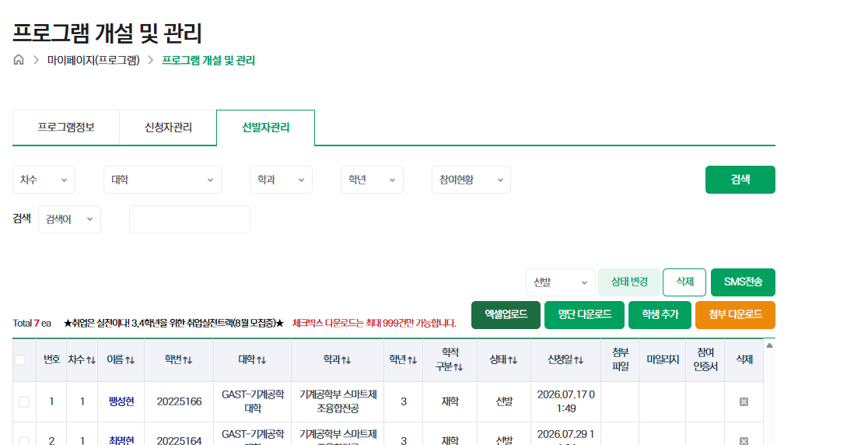

만족도 조사
향상도 조사

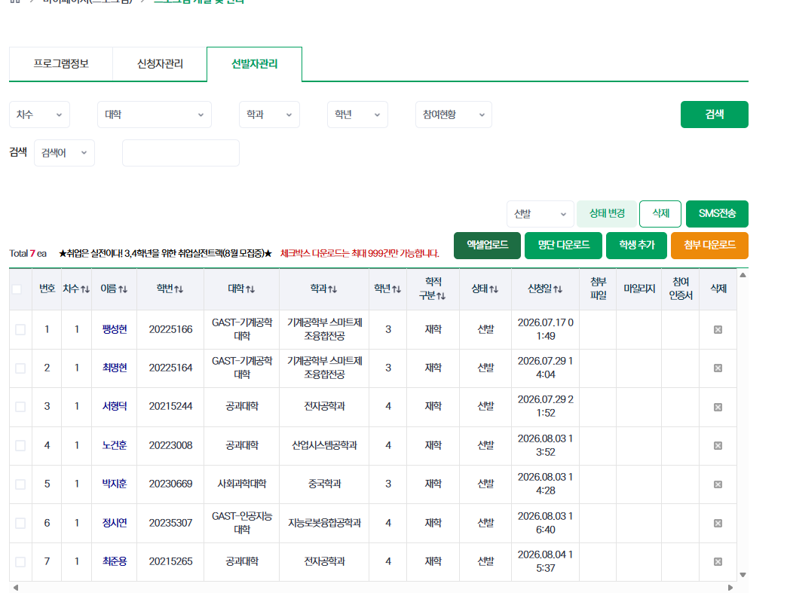
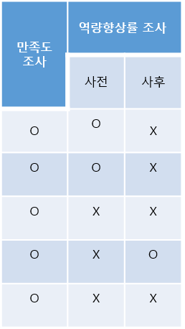
만족도 평균: 90점, 향상도: %

 |  |  |  |  |  |  | 학생별 설문조사 유무 o/x로 확인 가능

향상도 서식: (사후 평균-사전 평균)/사전 평균X100

2. 담당자 프로그램 개설때, 진행할 설문조사 선택

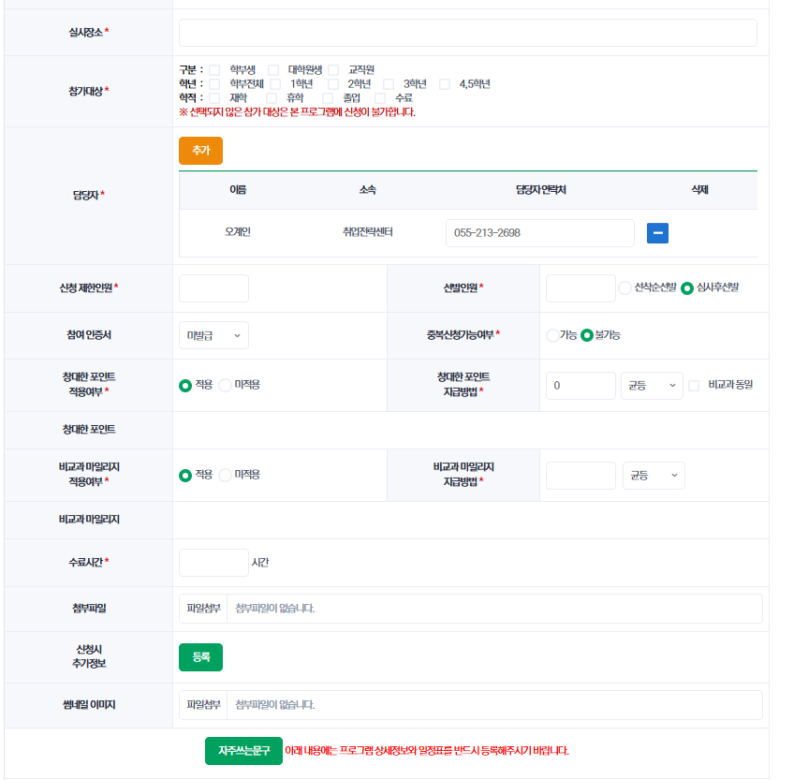

 | 만족도 조사 * | □ 실시 | □ 미실시 |  |  | 진행의 경우 관리자모두에서 사전에 설정한 질문지 선택
 |  |  |  |  |  | 현재는 질문지가 1개지만, 관리자 모두에서 질문지 종류를 추가 등록 가능
 | 역량향상률 조사 * | 대분류 | 중분류 | 설문지(한글 참고)
 |  | 실시 | 진로 | 1~5개 영역(총 22개 항목)으로 있고, 설문조사 할 항목만 중복체크
 | 드롭 다운 희망 |  |  | 체크에 따라 해당 영역 질문지만 활성화되고 조사됨
 |  |  | 직무 | 1~5개 영역(총 23개 항목)으로 있고, 설문조사 할 영역만 중복체크
 |  |  |  | 체크에 따라 해당 영역 질문지만 활성화되고 조사됨
 |  |  | 취업 | 1~5개 영역(총 21개 항목)으로 있고, 설문조사 할 영역만 중복체크
 |  |  |  | 체크에 따라 해당 영역 질문지만 활성화되고 조사됨
 |  | 미실시

 | 통계값 반영 유무 | □ 포함 | □ 미포함 |  | 통계값에 미포함을 체크하면, 이 프로그램은 통계 요청(5번) 참가/수료인원에 포함되지 않음

